关系图
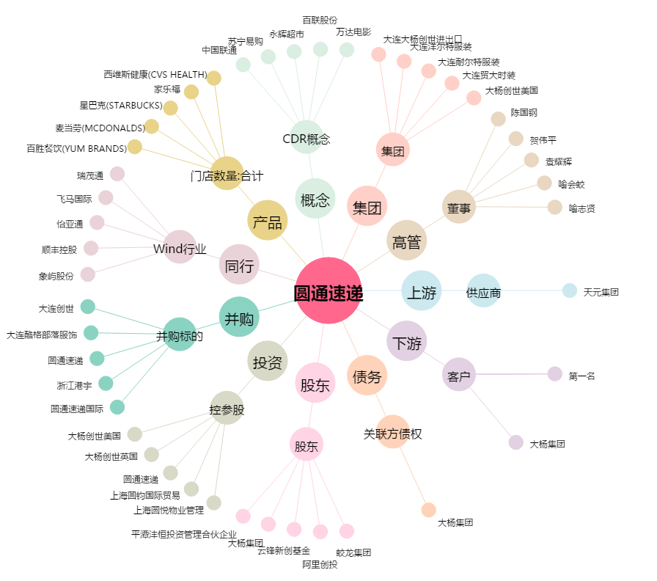
圆通速递[600233.SH] - 关系概览图

